QA
質問者記入

No. | 質問者 | RS ERP 101 プログラム カテゴリ | 質問件名 | 質問詳細 | 回答者 | 回答日 | 回答 | 確認完了日 | 対応状況
39 | 右山 | 90 Others | ロット管理の画面操作 | ロット管理する在庫の入庫/出庫の画面操作を教えて頂きたい。 ※倉庫の担当者に実施頂く為、手間がかかるのであれば代替方法を次ステップで提案する等検討したい | 北川 | 2023-04-10 | PO入庫で、納品書から発注番号を見て注文を選択。納品書番号の入力も必須。 Lot番号は自動採番orNotの選択が可能。 「処理日付」の入力項目を追加する事も可能。デフォルトは非表示。(「コストトランザクション管理レコード」からON/OFFを選択。→北川さんで追加済) ITPLのSandbox環境とRS社利用環境でメニューが違う件はRS社確認中。
48 | Vien | 90 Others | Salesforce取引先 | SpaceCool様の環境にはSalesforce が必要ないため、顧客マスタと仕入先マスタにある２つの項目（Salesforce取引先、Salesforce取引先名）を非表示にしていただけますでしょうか。 ※ 「No48シート」のスクリーンショット参照 | 北川 | 2023-05-08 | ■仕入先マスタについて ・'System Configuration' recordの'No Salesforce Account for Vendors' を有効にすることで、Salseforce取引先を登録することなく、RS仕入先を登録できます。 ※ ’System Configuration' の設定は、RSサポートに依頼して変更します。 ※ 「No48シート」のスクリーンショット参照 以下の記事を参照ください。 https://rootstock.force.com/Trailblazer/s/article/Vendor-Master ■顧客マスタについて ・仕入先マスタと同様なオプション設定が現在ありません。 ・SF取引先は自動登録されます。 ・製品機能強化（エンハンスメント）としてリクエストしました。
質問内容精査中
51 | Vien | 14 Purchase Order Management | 入荷依頼書の作成について | Sandbox環境(ITPL)でPO入荷依頼書を作成したい場合、どこで設定すれば良いのか。 購買→PO Receipt→Perform Receipt(入庫実行) |  |  |  | 2023-04-27 | 保留
61 | 右山 | 06 Customer Management | 担当者情報の登録有無による影響について | SPACECOOL様の現状運用方法では、発注毎に担当者(請求書発行先)が変わるケースがあり、担当者情報を一覧化して保持されていない(作成する事が難しい)との回答でした。 つまり 顧客連絡先(Customer Contacts) に情報を登録しないという事になるのですが、この場合「都度入力が必要になるオペレーション」や「システム利用で困る事」といった想定される懸念事項は何かございますでしょうか？ 海外顧客(今は無し)向け請求書はRootStockから出す予定なので、その顧客は新規登録時に担当者情報も登録してもらう事で問題無いと考えております。 ⇒対応②が取り得る策だと思われるので、請求書データ作成し確認中。 | 北川 | 2023-05-09 | 請求書送付先の「住所」が都度変わるのではなく、請求書送付先の担当者が変わると理解しました。対応としては以下の①、②が可能で、メール文章を拝見する限りにおいては特に懸念事項はないと思います。 ①顧客マスターに担当者分の連絡先を登録しておき、受注のタイミングで連絡先を選択形式で変更可能 ②請求書データ作成後に画面上で送付先担当者をマニュアルで変更可能 当初は国内顧客だけと思いますが、国内外顧客に関わらず請求書データ（売掛金/売上計上）はRootstockにて作成必須となります。 請求書データ（売掛金/売上計上）は、外部会計システム（今回はFreee会計）へのインプットデータとなります。 | 2023-05-09 | 確認中
70 | 右山 | 07 Sales Order Setup | SOヘッダーが表示できない&Chatterタブの追加 | 【Sandbox環境(SPACECOOL)＆本番環境(SPACECOOL)】 1. ライトニングのSOヘッダーで明細を開こうとすると、読み込みは行われているようなのですがその状態で止まってしまい先に進めません。Actionsから編集を選んでもErrorが出て編集不可です。Classic画面では問題無く操作できます。何が原因でしょうか？ ※ちなみに、POヘッダーも同様にライトニングでは完全表示が行えません。SOヘッダーと同様の動き 2. ITPL環境では森下様に「Chatterタブ」を追加頂きましたが、同様にSPACECOOL様(Sandbox&本番環境)にも追加をお願いできますでしょうか。 ※ 「No70シート」のスクリーンショット参照 | 北川 | 2023-05-16 | ■本番環境(SPACECOOL)は、基本設定がされていないのでSO/POヘッダーは確認できない。 ■LightningのSOヘッダー画面エラー ➡ No.66と同じ ➡ Case作成し、RSサポートへ問合せ（Case#00055259 ） ■POヘッダーも同様にライトニングでは完全表示が行えません。SOヘッダーと同様の動き ➡ Case作成し、RSサポートへ問合せ（Case#00055260 ） 以下の対応をお粉ました。現在は解決済みです。 ・設定のセッション設定の 「Use Lightning Web Security for Lightning web components and Aura components」 フィールドを「False」として更新する。 ・Lightning Web Security が組織で有効になっている場合、Lightning コンポーネントはまだ LWS と互換性がないため、Rootstock グリッドは機能しないので、このグリッド読み込みの問題を解決するには、現時点では顧客組織の LWS 設定をオフにすることで対応する。 ■「Chatterタブ」に追加方法 ➡ 4/20に森下さんからお送りした「Chatter表示設定.pptx」を参照ください。
72 | 右山 | 90 Others | プロファイルでアプリを絞った際の見え方相違 | 【Sandbox環境(ITPL)】 「RSF Standard Platform User - SC(Alliance)」プロファイルを新規作成し、「割り当てられたアプリケーション」を最小限にした所、ライトニングアプリケーションで設定した項目の通り表示がされません。これは「割り当てられたアプリケーション」で参照可能なものを減らしすぎでしょうか？ ※ 「No72シート」のスクリーンショット参照 5/16追記： 権限セット「Orders Platform for Rootstock Users」を割り当ててみましたが変わりありませんでした。 SPACECOOL(Snadbox)環境でも試してみましたが同様です。(添付イメージの冗談がシステム管理者、下段の「ホーム」「顧客マスタ」だけが RS Standard Platform User - Alliance) 「割り当てられたアプリケーション」のチェックを増やしていって確認していくしかないでしょうか？ 5/16追記： 権限セットの方は、ユーザーをアサインしようと試みたのですが、 何度やっても「割り当てを追加」から先の画面が表示されず(約30分試しています)。どの権限セットを選んでも。ユーザー追加を20時頃できた「Orders_Platform_for_Rootstock_Users」もダメです。(SPACECOOL(Snadbox)環境) ITPL(Snadbox)環境は「割り当てを追加」を押下すると、Select Users to Assign の画面に遷移します。 何か SPACECOOL(Snadbox)環境 でパッチ適用等の作業が行われているのでしょうか？ ⇒状況解消しない為確認中 | 北川 | 2023-05-16 | ■オーダー関係の処理が表示されてないようなので、まずは「RSF Standard Platform User - SC(Alliance)」プロファイルを割り当てたユーザに、権限セット「Orders Platform for Rootstock Users」を割り当ててみてください。 5/16追記： 以下の権限セットをユーザに割り当ててみてください。 ・RS Baseline Permission Set ・RS Baseline Lightning 以下の記事も参照してください。 Permission Sets - Overview (force.com) 5/16追記： 権限セットの割り当ては、ユーザからもできます。 |  | 確認中
質問内容精査中
回答内容精査中
78 | 右山 | 08 Sales Order Entry | SOで施工を登録する場合について | Sales Order Linesの製品タイプは「製品タイプ：在庫、キット、サービス、構成製品、その他」から選択可能だが、施工のService Orderはつくれるのか？ 想定は、仮でLineは作っておいて、請求のタイミングで金額を合わせる。施工会社によって金額が変わる為。受注仕入、受注時に仕入値を決める・・・・ 都度都度見積で売価が決まっていく事になる。原価は分からない。 [サービス] SOのコードでProjectMasterを作成する方法を試してみる。 | 北川 | 2023-05-18 | ※WS内で確認した為、右山記載※ 仕入原価を売上原価に紐づけたいと話があった場合、プロジェクト管理を使っている。プロジェクト番号をPOに持たせているケースがある。在庫品目で行っている。 物と同じで1回入庫している。 ■在庫品目マスタ コモディティコード →サービスを新規登録 その他CC変更 →ホームプロジェクト区分 → 「ホームではない」を選択 PO明細に番号を入力しないといけない。自動連携はできる。要設定。 ■RS製品マスタ 受注直接購買 → PO明細自動作成 のチェックを外す ■SO管理 どの受注にもプロジェクトを追加する。オートプロジェクトの設定。SO明細ごとプロジェクト自動採番 サービスは良いが、製品はそれ用の在庫が無いと出荷できない。 →自動採番より都度都度入れていった方が良い ■プロジェクトマスタ 施工、加工を作っておく |  | 確認中
85 | 右山 | 90 Others | 特定ユーザーへの利用制限について | 【Sandbox環境(SPACECOOL)】 特定のユーザーについて、利用を制限させたいが、どのような設定を行えば良いのか？ 【具体例】 倉庫に居る協力会社の方に「ピッキング」「梱包」「出荷」「入荷」の処理を実行させたいが、製品の原価情報等を参照させたくない 6/7：森下さんより頂いた回答をもとに確認中 6/9：質問を5つ追記しました。 「No85シート」を参照頂けますでしょうか 6/13: 森下さんより頂いた回答をもとにQ2&3について実行してみましたが、非表示になりませんでした。結果のスクリーンショットを添付しております。ご確認頂けますか。 ※ 「No85シート」のスクリーンショット参照 |  | 2023-05-19 | ※WS内で確認した為、右山記載※ 画面としてProductの権限を絞って、、、、 Product Masterへの権限 プロファイルの画面表示、情報を絞られたレイアウトを用意しておいて、Editの権限をつけない 【対応方法】 ①プロファイル(ページレイアウト) こちらは右山様も記載されていらっしゃいますように、協力会社様と以外の方でプロファイルを分けて、 それぞれのページレイアウトで制御する方法 ②動的フォーム ※こちらは必ずSandboxでテストし動作確認後のご使用をお願い致します。 動的フォームは、同じページレイアウトを使用して項目もしくはセクションに条件を設定して表示非表示する方法 動的フォームを使用する場合、※印にも書きましたが、「アップグレード」が必要なことや動作確認をSandboxで必ず行い、問題ないことを確認して頂いてから設定を行なってください。 動的フォームの下記に参考資料のURLを載せておりますので、動的フォームとはや注意事項含めご確認をお願い致します。 https://help.salesforce.com/s/articleView?id=sf.dynamic_forms_overview.htm&type=5 | 2023-06-16 | 確認中
92 | Vien | 14 Purchase Order Management | POの消費税と配送費 | SOに消費税(Tax Location)と配送費(Freight Amount)がありますが、PO処理にも消費税と配送費はありますか？ POにも消費税と配送費があるかどうか探してみたのですが見当たらず。POの発注書用レポートに出したいと思っています。 | 北川 | 2023-06-02 | ■POの消費税はVAT ClassでPO明細にあります。 運送費はサービスとして購買品目を作成して、PO明細に登録します。 ■SOの消費税もVAT Classを使います。 課税地（Tax Location)は、アメリカのように州によって税率が異なる場合があるので、顧客マスタの住所に設定する仕組みになっています。 VATクラスについては、以下のRSコミュニティ記事を参照ください。 https://rootstock.force.com/Trailblazer/s/article/Value-Added-Tax-VAT-Overview?language=en_US まとめると以下のようになります。（ただし必ず上記の記事でご確認ください） ■販売プロセスにおけるVATクラスチェック順 Customer Master -> Shipping Zone - Product Group -> Shipping Zone Division Detail -> Shipping Zone -> Product Master -> Product Group -> Division Master ■販売プロセスにおけるTax Locationのチェック順 Customer Master -> Shipping Zone External Address -> Sales Division ■購買プロセスににおけるVATクラスチェック順 Vendor Item Master -> Vendor Master -> Purchase Item Master -> PO Commodity Code -> Division Master | 2023-06-06 | 確認中
質問内容精査中
94 | Vien | 15 Purchase Order with Receipt Reversal & RTV | PO AP-Match | 【Sandbox環境(SpaceCool)】 VATClassが必要ないとのことですが、PO AP-Matchを行う際に警告が発生しました。 原因は、VATClassを作成するときに「PO Price Excludes VAT」のCheckboxにチェックしなかったことなのですが、Checkboxにチェックしたい場合にはどうすればよろしいでしょうか。 ※ 「No94シート」のスクリーンショット参照 |  |  |  |  | 保留
95 | Vien | 09 Sales Order Fulfillment | PickList 帳票 | 【Sandbox環境(SpaceCool)】 質問1. SO Picklist テンプレートに基づいてレポートをカスタマイズし”テーブル１”のように表示はできました。ただ、テーブル2に表示されるように、共通情報「製品情報」「SOのオーダー数」は1つで表示したいのですが、RootFormでこれを実現するための解決策はありますか？ ※ 「No95シート」のスクリーンショット参照 質問2. 出荷依頼書にはロットNoは違うが共通項目となる「製品」「オーダー数」「サイト」の1行で表示し、必要情報を手入力させる「備考欄」を設けたい。(”テーブル3”参照) このような制御(RootFormの作成)は可能でしょうか？ | 北川 | 2023-06-09 | 質問1. について 確認します。 質問2. について RootformsテンプレートのWordで、備考欄を追加してください。これは、通常のMicrosoft Word機能を使って枠を追加します。 |  | 確認中
96 | Vien | 14 Purchase Order Management | SendMail機能 | 【Sandbox環境(SpaceCool)】 PO発注書をレビューした後、「SendMail」機能でVendor Contact にメールを送信したが、登録アドレスに何も届きませんでした。このSendMail機能を使用するためどのような環境設定が必要になるか教えていただけますか？ Communityやトレーニングマテリアルで確認してみましたが情報がみつかりませんでした。 また、Communityに投稿もしましたが、「Deliverability Setting」で「Access Level」を「All Email」に変更する必要があると回答をもらったものの、システムアカウントで操作不可能でした。 | 北川 | 2023/6/9 2023/6/15 | 以下の記事は見たでしょうか？ https://rootstock.force.com/Trailblazer/s/article/RootForms-Folder-Email-Configuration?language=en_US&r=42&ui-knowledge-components-aura-actions.KnowledgeArticleVersionCreateDraftFromOnlineAction.createDraftFromOnlineArticle=1 ■6/15追記：「Rootforms発注書メール自動送信 V1_0.docx」資料を参照のこと | 2023-06-16 | 確認中
99 | Vien | 09 Sales Order Fulfillment | サービスタイプ商品のReverse Issue処理時エラー | 【Sandbox環境(SpaceCool)】 サービスタイプの製品に対してReverse Issueを処理しようとしましたが、Errorとなり完了できませんでした。このエラーを解決することができず、対応方法を教えて頂けますでしょうか。 なお、6/15に実施した際は同処理は実行できていたのですが、6/16以降よりErrorが出るようになってしまいました。 ※ 「No99シート」のスクリーンショット参照 ※Communityにも質問投稿済です。https://rootstock.my.site.com/Trailblazer/s/view-case-page?language=en_US&c__recordId=500Do000008TWASIA4 | 北川 | 2023-06-20 | ■他でも報告されていて、現在開発チームにて対応中のようです。 パッチリリースが出されると思いますのでお待ちください。 ■RSコミュニティからRSサポートへCaseを上げた場合は、Case No.を記載してもらうと助かります。 Case#00056372
100 |  | 14 Purchase Order Management | PO Reciept にUpload機能 | 【Sandbox環境(ITPL)】 倉庫に入庫するときに複数ロットがある場合、PO Receipt画面にUploadFiles機能がありますが、複数ロットを入力したファイルをUploadFiles機能で取込みできないでしょうか？ UploadFiles機能のやる方法を教えていただけますでしょうか。 ※ 「No100シート」のスクリーンショット参照
101
102
103
104
105
106
107
108
109
110
111
112
113
114
115
116
117
118
119
120
121
122
123

No100
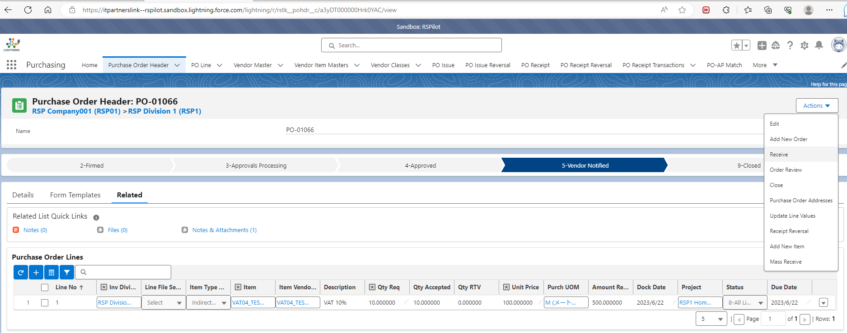



No99
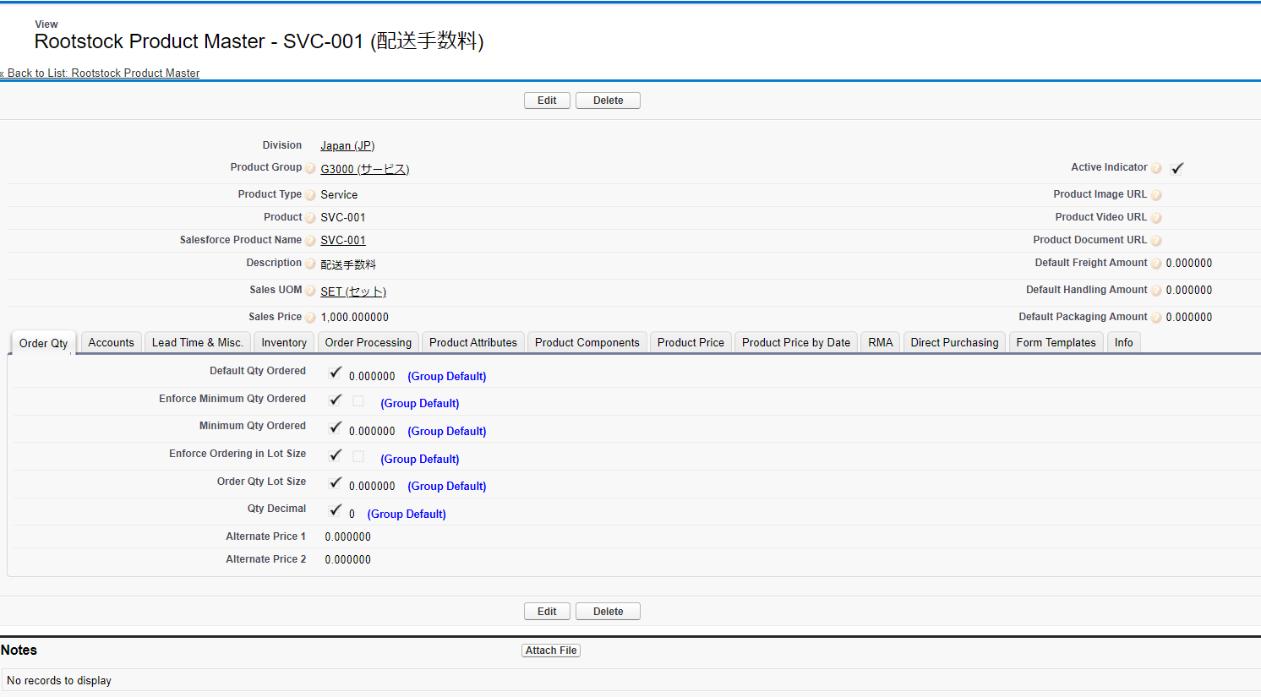
Issued済の製品とサービスに対して「Reverse Issue」をProcess
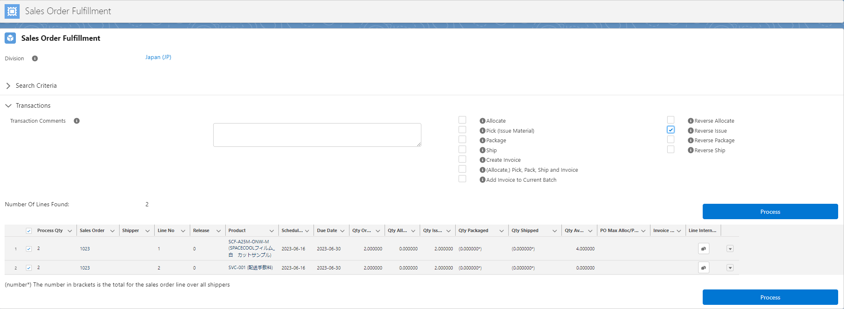

製品は成功(Complete)、サービスは失敗(Failure)

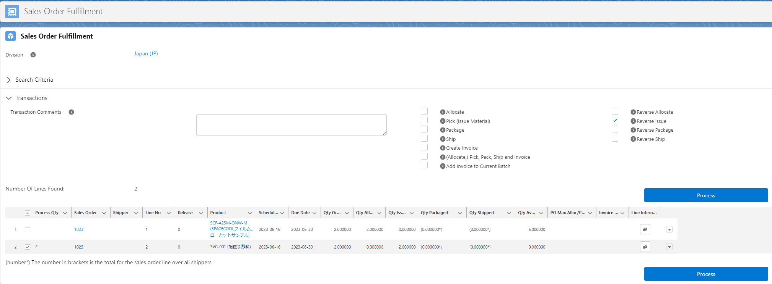

SVC-001はProduct Type(Service)で登録

No95
質問1
テーブル１
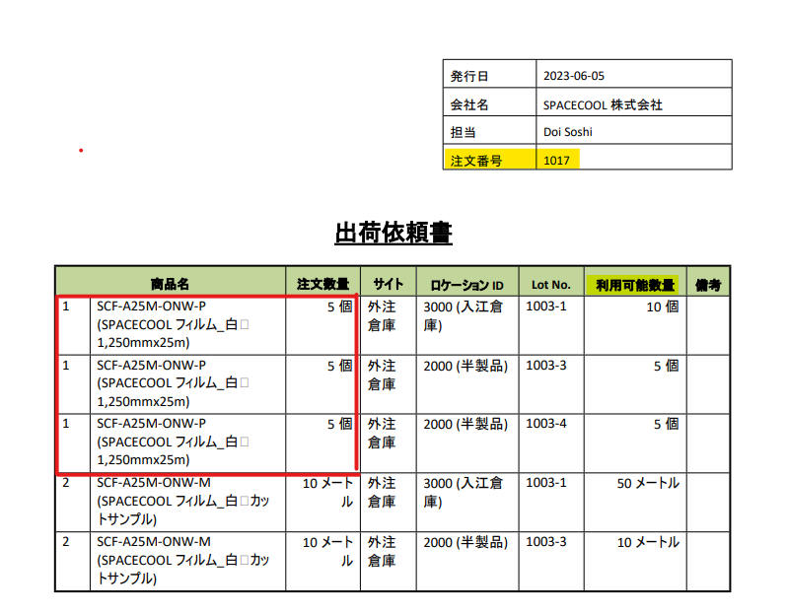

テーブル２

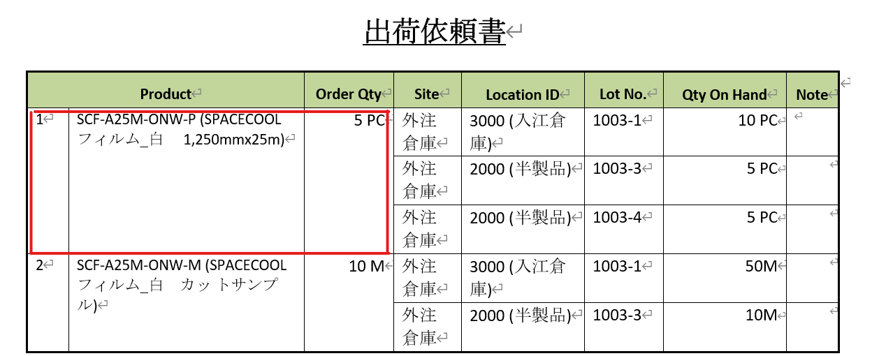

出荷依頼書
質問2
テーブル3
1.備考欄を設けて出荷担当者にPDFで渡す
2.出荷担当者は手書きで出荷した「ロットNo」「数量」を記載する
※FIFOで出荷して欲しいので、備考欄には「1000-1, 100」を書いてもらう
製品 | オーダー数 | サイト | 備考欄
SCF-A25M-ONW-P(SC フィルム) | 100 | 量産倉庫

製品マスターの情報(例)
製品 |  | サイト | ロケーション | ロットNo | 数量 | 入庫日
SCF-A25M-ONW-P(SC フィルム) |  | 量産倉庫 | 1000 | 1000-1 | 100 | 2023-01-01
 |  | 量産倉庫 | 2000 | 2000-1 | 100 | 2023-04-01
 |  | 量産倉庫 | 3000 | 3000-1 | 100 | 2023-07-01
※上記製品は全て同じサイトに入庫されている前提

No94
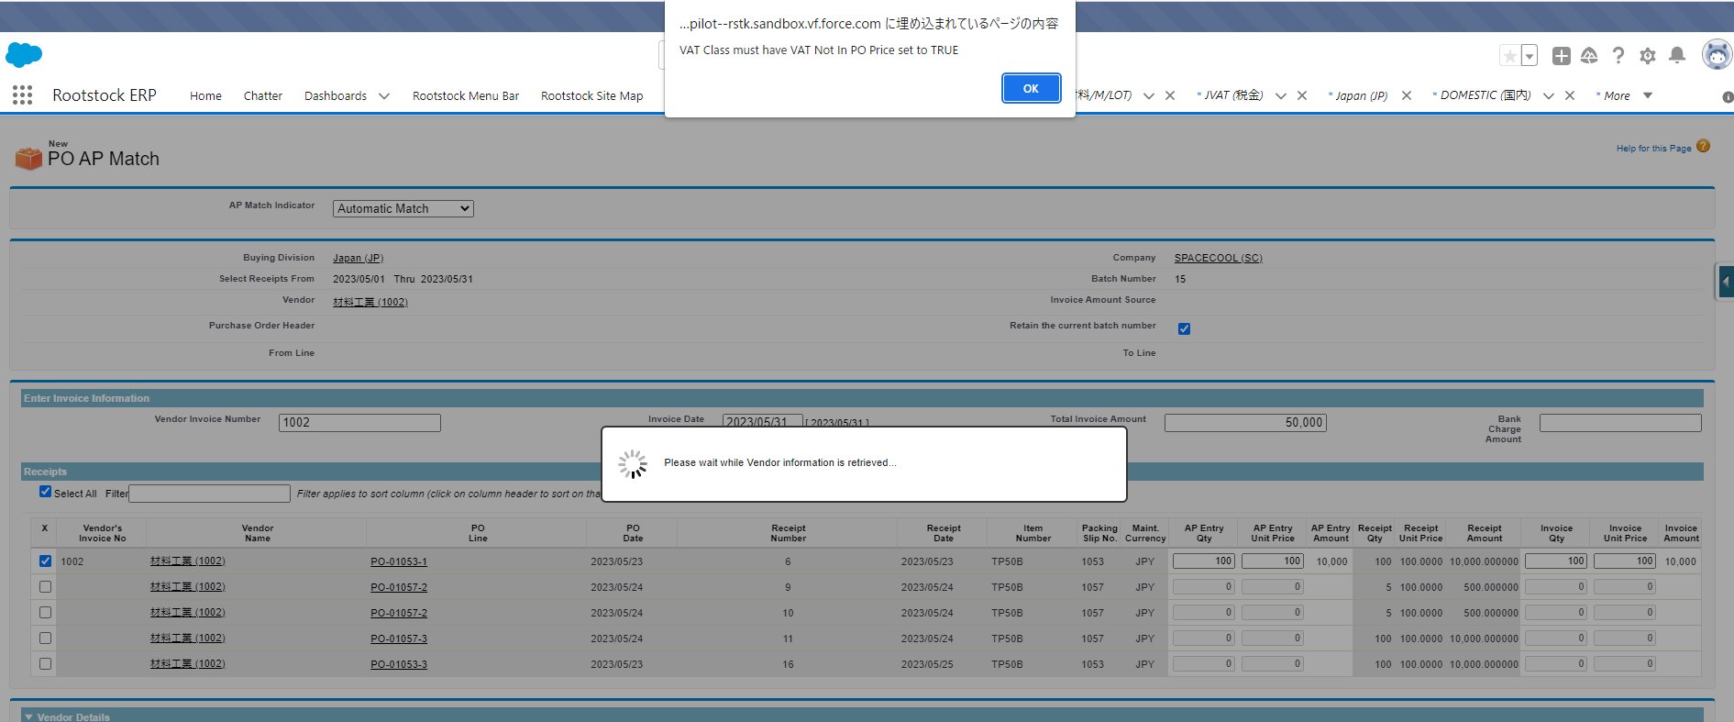

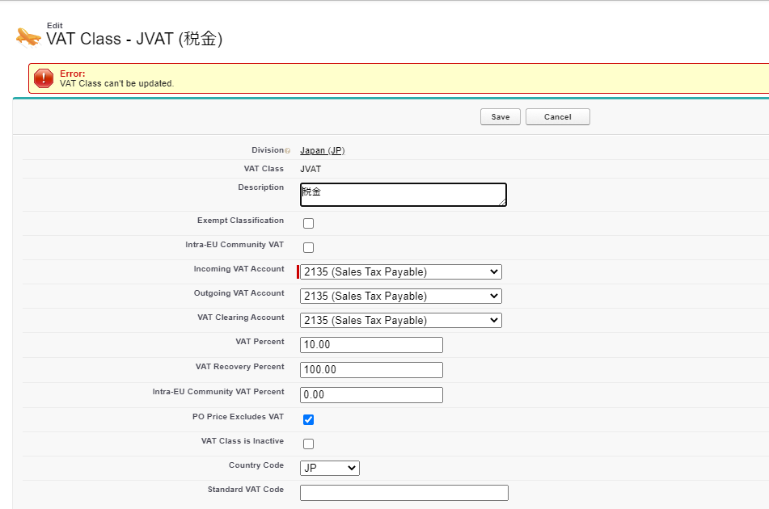

No85
SPACECOOLのSandbox環境に

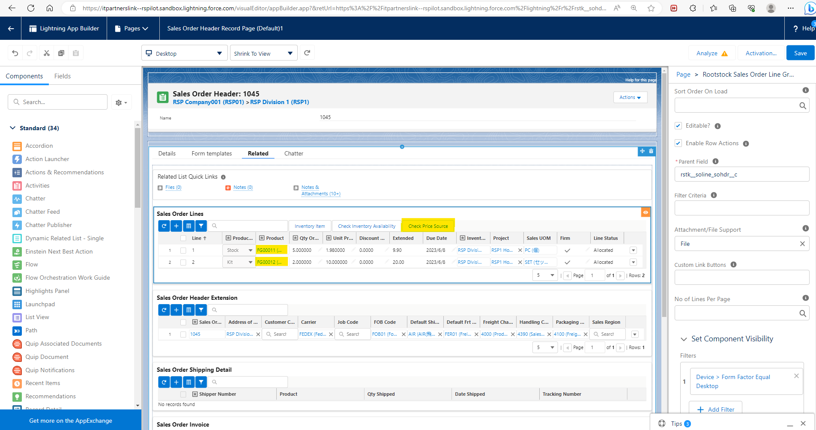

Ｑ1．「Check Price Source」Componentをユーザによって表示／非表示と分けることができますでしょうか。可能な場合どのように設定を行えばよろしいでしょうか。
Ｑ２．「Products」列のデータにリンクが付与されていますが、ユーザによってリンクを有効／無効に分けることができますでしょうか。可能な場合どのように設定を行えばよろしいでしょうか。
Ｑ３．「UnitPrice」の列ごとユーザによって表示／非表示と分けることができますでしょうか。可能な場合どのように設定を行えばよろしいでしょうか。

Q3
Q1
Q2

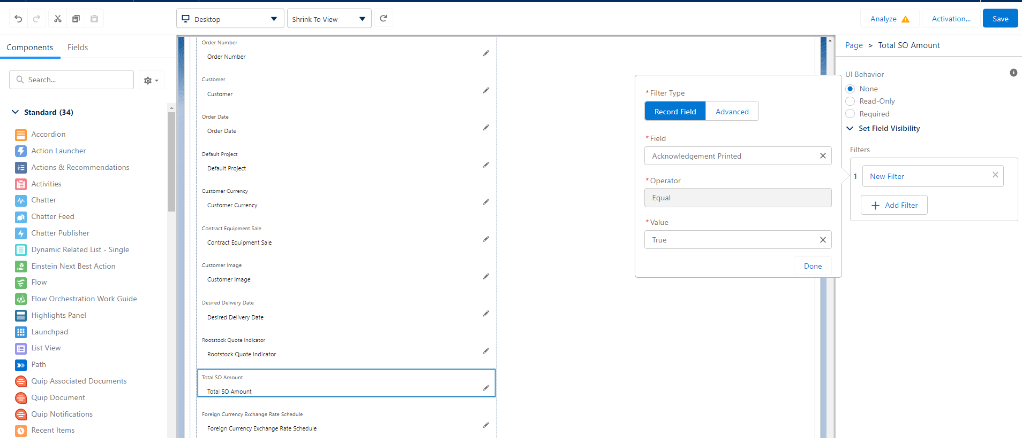

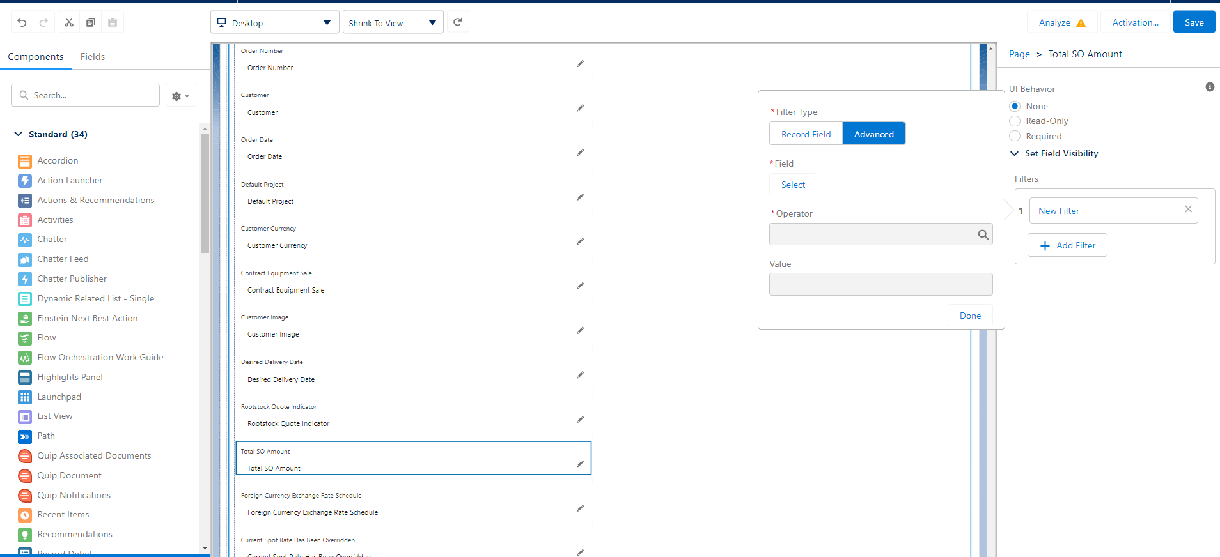

Q4

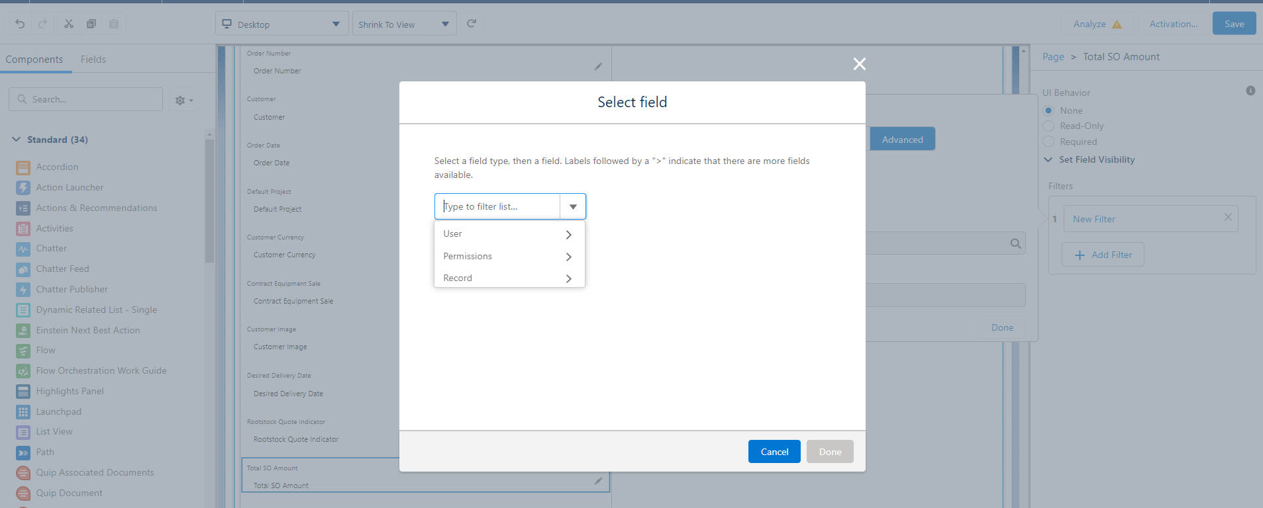

Ｑ４．「Ｔｏｔａｌ So Amount」フィールドをユーザによって表示／非表示と分けるために、どのフィルターを選択すればよろしいでしょうか。手順もしくは設定を教えて頂けますでしょうか。
Q5. 表示/非表示の設定はユーザー毎, プロファイル毎, 権限セット毎といったように選択は可能でしょうか？
ユーザー毎だと、複数人が該当する場合に設定に手間を要する為、ある程度の括り(プロファイル, 権限)で出来ると良いかと思い。

6/13追記

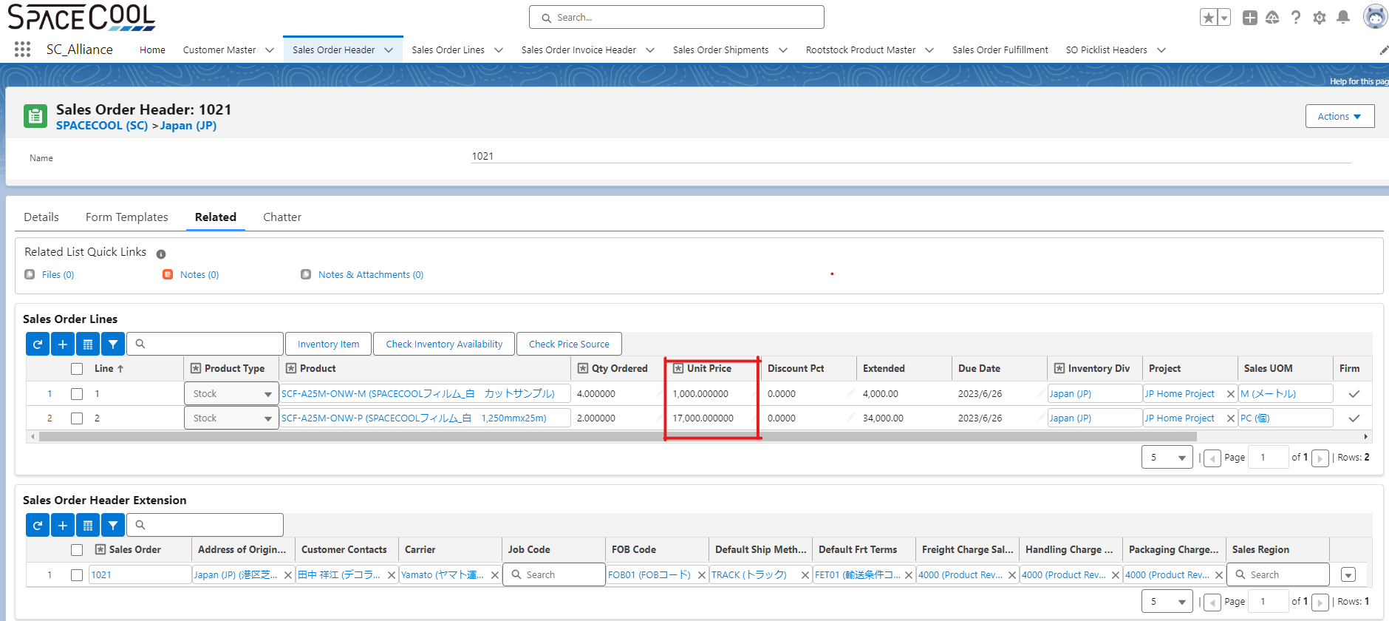

UnitPrice列を表示しています。
非表示にするために、森下さんより頂いた回答もとに以下の設定してみました。

 | システム管理者アカウントを使用して、以下のように設定を行いました

 | 1. Set Field-Level Security をクリック

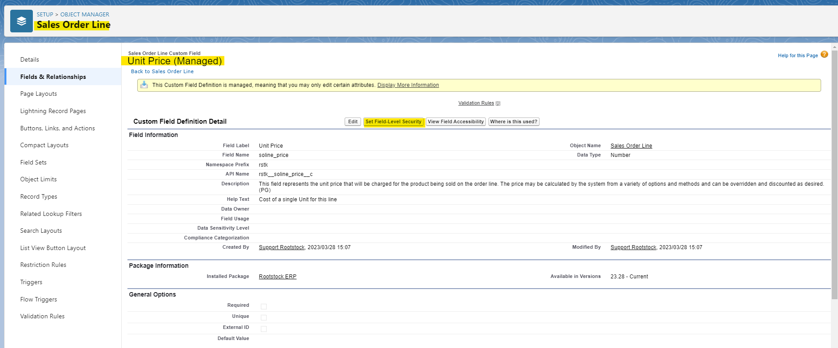

 | 2. AllianceプロファイルのVisibleのチェックを外した
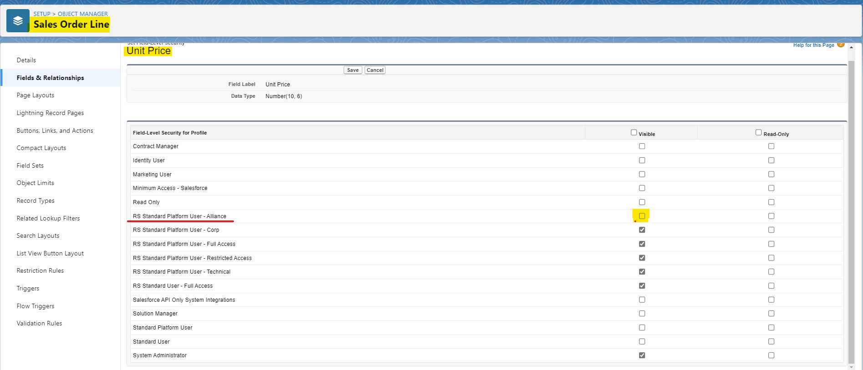

Allianceプロファイルのチェックを外し、保存しました

 | 3. 伊藤さんでログインして、Unit Price列の非表示か確認したが、表示されていた。
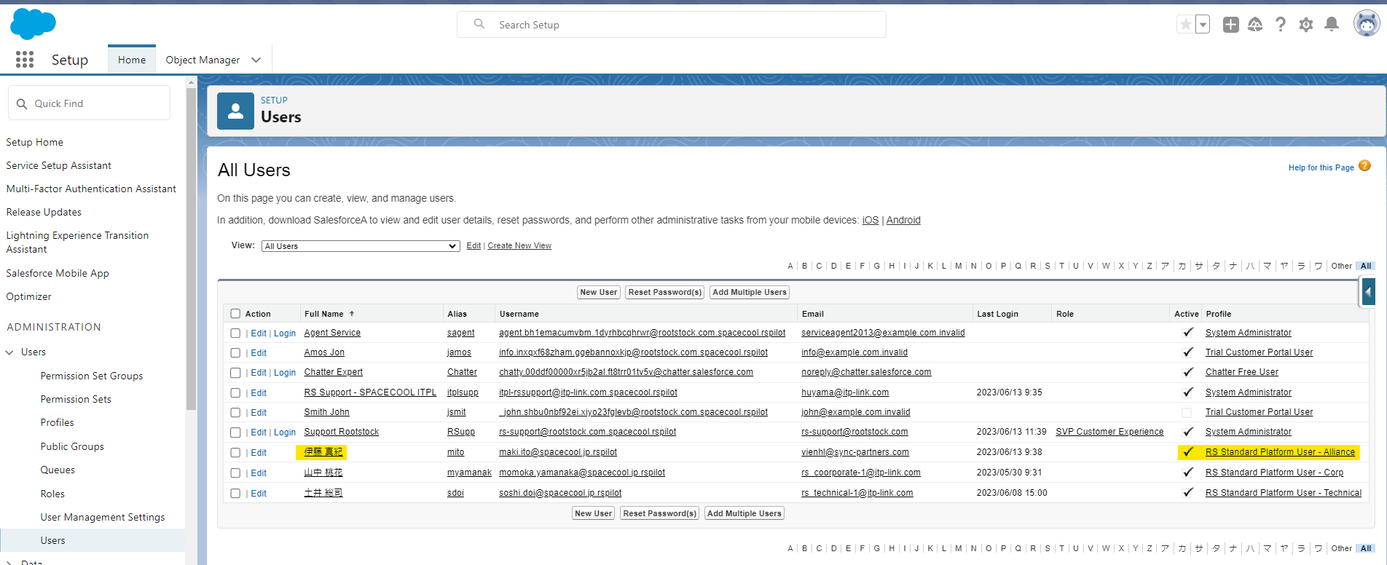

該当のプロファイルがセットされているユーザーは
”伊藤 真紀”さん。

AllianceのプロファイルでAllianceアカウントにログインしました

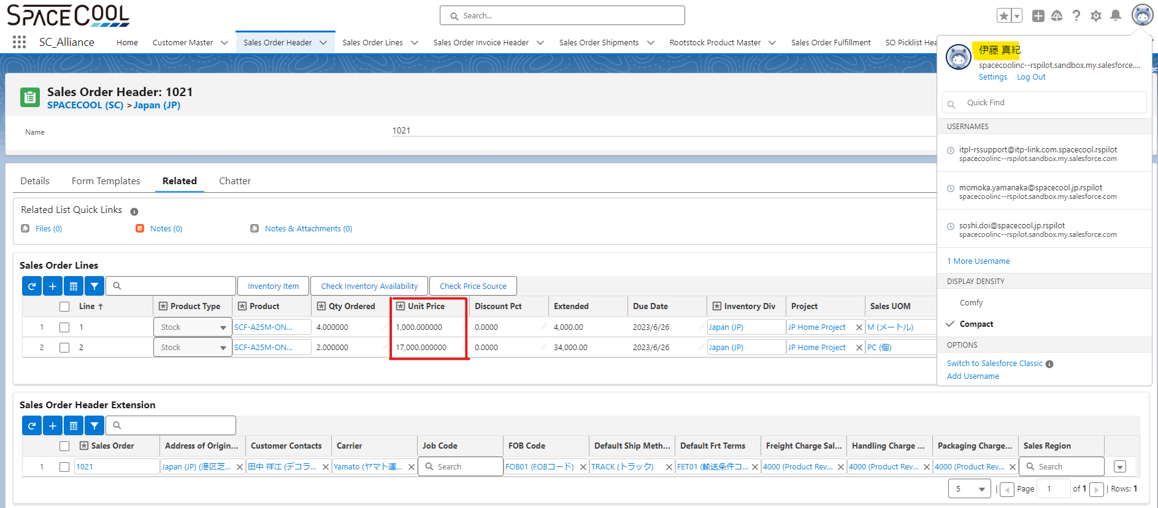

Sales Order Header にUnit Price列は非表示になっていませんでした。

 | 4. Order LineでUnit Price項目が非表示か確認したが表示されていました。
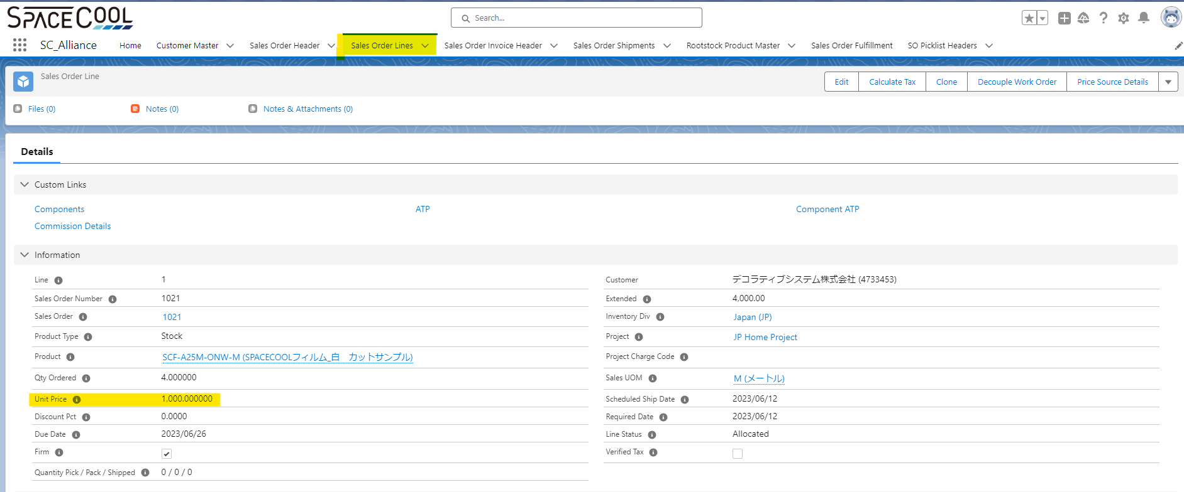

Sales Order LineにUnit Price項目は非表示になっていませんでした。

